项目流程甘特图复合模板
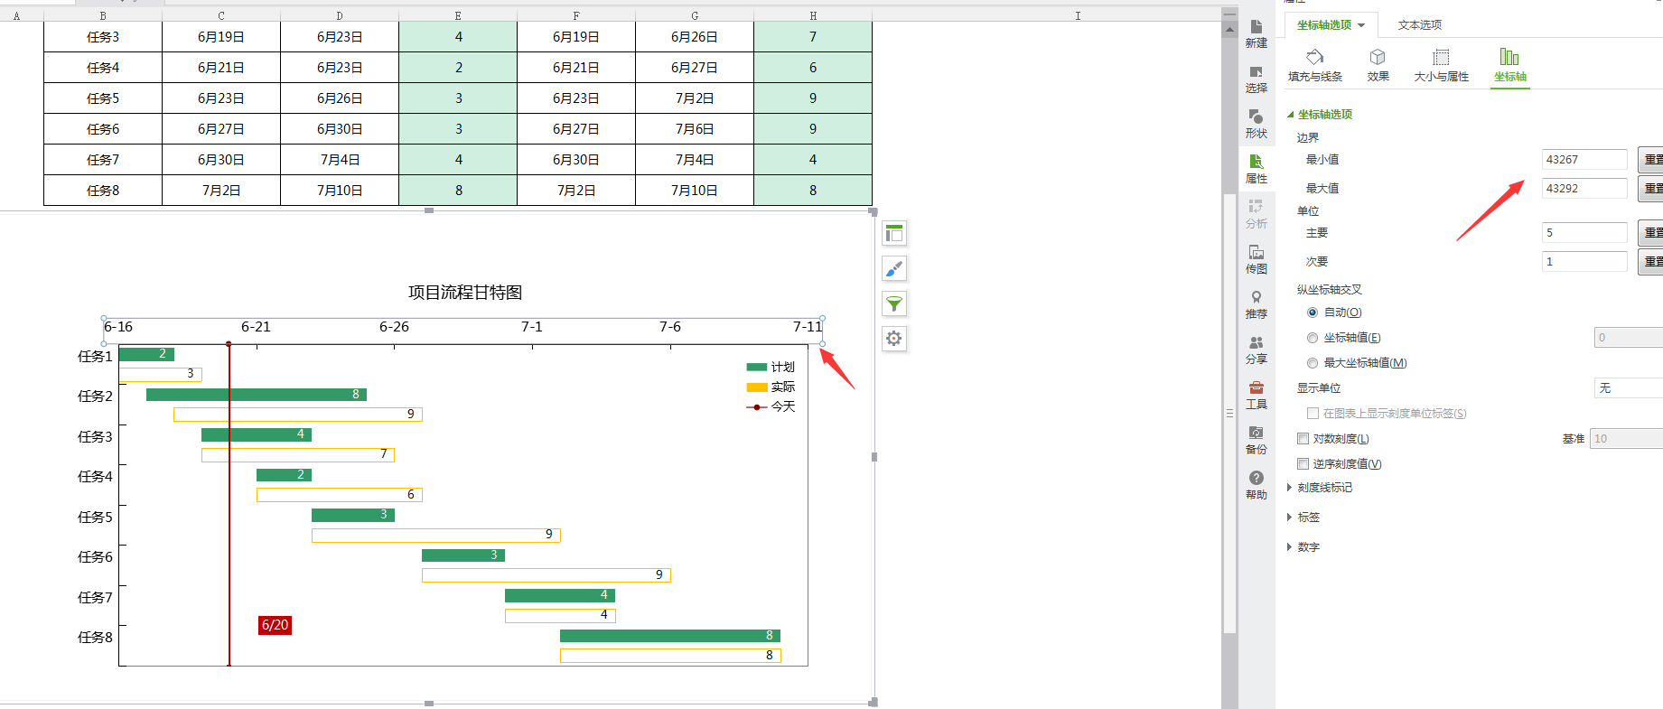
项目流程甘特图 |  |  |  |  |  |  | 作图辅助表
甘特图以图示通过活动列表和时间刻度表示出特定项目的顺序与持续时间。一条线条图，横轴表示时间，纵轴表示项目，线条表示期间计划和实际完成情况。直观表明计划何时进行，进展与要求的对比。便于管理者弄清项目的剩余人物，评估工作进度。 |  |  |  |  |  |  | 今天 | 2018-06-20
项目 | 计划开始日期 | 计划结束日期 | 计划天数 | 实际开始日期 | 实际结束日期 | 实际天数 | 起日 | 2018-06-16 | 最小刻度 | 43267
任务1 | 2018-06-16 | 2018-06-18 | 2 | 2018-06-16 | 2018-06-19 | 3 | 终日 | 0 | 最大刻度 | 43291
任务2 | 2018-06-17 | 2018-06-25 | 8 | 2018-06-18 | 2018-06-27 | 9 | 项目 | 计划开始日期 | 计划 | 实际开始日期 | 实际
任务3 | 2018-06-19 | 2018-06-23 | 4 | 2018-06-19 | 2018-06-26 | 7 | 任务1 | 43267 | 2
任务4 | 2018-06-21 | 2018-06-23 | 2 | 2018-06-21 | 2018-06-27 | 6 |  |  |  | 43267 | 3
任务5 | 2018-06-23 | 2018-06-26 | 3 | 2018-06-23 | 2018-07-02 | 9 | 任务2 | 43268 | 8
任务6 | 2018-06-27 | 2018-06-30 | 3 | 2018-06-27 | 2018-07-06 | 9 |  |  |  | 43269 | 9
任务7 | 2018-06-30 | 2018-07-04 | 4 | 2018-06-30 | 2018-07-04 | 4 | 任务3 | 43270 | 4
任务8 | 2018-07-02 | 2018-07-10 | 8 | 2018-07-02 | 2018-07-10 | 8 |  |  |  | 43270 | 7
项目流程甘特图
 | 项目 |  | 计划开始日期 |  | 计划 |  | 实际开始日期 |  | 实际 |  | 今天
任务1 | 0 | 任务1 | 43267 | 任务1 | 2 | 任务1 |  | 任务1 |  | 43271 | 0
 |  |  |  |  |  |  | 43267 |  | 3 |  | 0
任务2 | 0 | 任务2 | 43268 | 任务2 | 8 | 任务2 |  | 任务2
 |  |  |  |  |  |  | 43269 |  | 9
任务3 | 0 | 任务3 | 43270 | 任务3 | 4 | 任务3 |  | 任务3
 |  |  |  |  |  |  | 43270 |  | 7
任务4 | 0 | 任务4 | 43272 | 任务4 | 2 | 任务4 |  | 任务4
 |  |  |  |  |  |  | 43272 |  | 6
任务5 | 0 | 任务5 | 43274 | 任务5 | 3 | 任务5 |  | 任务5
 |  |  |  |  |  |  | 43274 |  | 9
任务6 | 0 | 任务6 | 43278 | 任务6 | 3 | 任务6 |  | 任务6
 |  |  |  |  |  |  | 43278 |  | 9
任务7 |  | 任务7 | 43281 | 任务7 | 4 | 任务7 |  | 任务7
 |  |  |  |  |  |  | 43281 |  | 4
任务8 |  | 任务8 | 43283 | 任务8 | 8 | 任务8 |  | 任务8
 |  |  |  |  |  |  | 43283 |  | 8
 |  |  |  |  |  |  | 任务4 | 43272 | 2
 |  |  |  |  |  |  |  |  |  | 43272 | 6
 |  |  |  |  |  |  | 任务5 | 43274 | 3
 |  |  |  |  |  |  |  |  |  | 43274 | 9
 |  |  |  |  |  |  | 任务6 | 43278 | 3
 |  |  |  |  |  |  |  |  |  | 43278 | 9
 |  |  |  |  |  |  | 任务7 | 43281 | 4
 |  |  |  |  |  |  |  |  |  | 43281 | 4
 |  |  |  |  |  |  | 任务8 | 43283 | 8
 |  |  |  |  |  |  |  |  |  | 43283 | 8

 |  |  |  |  |  |  | 修改日期教程
 |  |  |  |  |  |  | 1、双击坐标轴，在坐标轴选项下边界中输入最大值与最小值，最大值与最小值取自作图辅助表中的最大、最小刻度

